Posições aleatórias
Samples | Masses position values [mm]
 | L1 | L2 | L3 | L4 | L5 | L6 | Legend
1 | 5.0 | 10.0 | 15.0 | 20.0 | 25.0 | 30.0 |  | Deterministic values
2 | 5.5 | 10.8 | 15.2 | 20.1 | 25.3 | 29.9 |  | Random values
3 | 6.8 | 9.1 | 14.0 | 19.1 | 25.5 | 30.9
4 | 2.7 | 10.1 | 15.9 | 20.4 | 23.5 | 30.2 | Experiment scheme
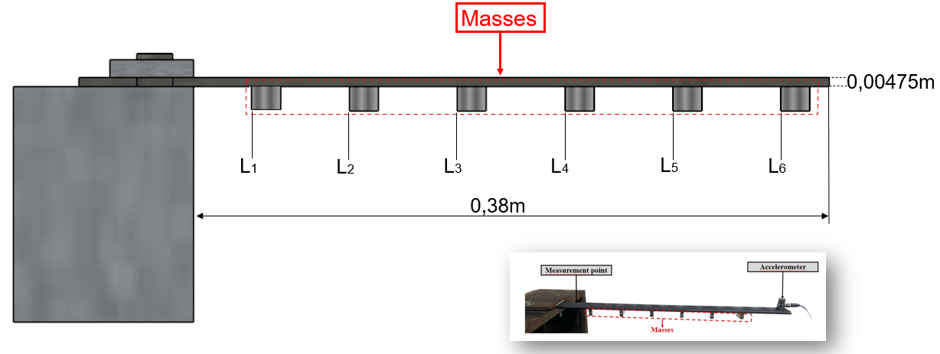
5 | 5.9 | 9.5 | 15.3 | 20.7 | 24.0 | 30.3
6 | 5.3 | 10.3 | 15.1 | 20.9 | 24.6 | 30.1
7 | 3.7 | 9.4 | 15.5 | 19.3 | 25.1 | 30.4
8 | 4.6 | 10.5 | 15.3 | 20.4 | 26.1 | 30.1
9 | 5.3 | 10.7 | 14.1 | 20.1 | 24.7 | 32.8
10 | 8.6 | 11.7 | 14.8 | 20.8 | 26.3 | 28.8
11 | 7.8 | 9.8 | 14.9 | 20.5 | 25.5 | 28.1
12 | 3.7 | 7.9 | 14.5 | 20.9 | 26.2 | 28.9
13 | 8.0 | 9.9 | 16.7 | 19.9 | 25.1 | 28.9
14 | 5.7 | 11.4 | 14.1 | 19.9 | 24.3 | 29.6
15 | 4.9 | 8.9 | 14.5 | 21.0 | 23.5 | 29.8
16 | 5.7 | 11.0 | 14.3 | 17.9 | 25.2 | 29.8
17 | 4.8 | 10.1 | 13.8 | 19.5 | 25.8 | 30.5
18 | 4.9 | 11.4 | 14.8 | 18.7 | 24.7 | 30.4
19 | 6.5 | 8.0 | 14.7 | 19.6 | 24.5 | 30.8
20 | 6.4 | 9.8 | 16.5 | 20.6 | 24.7 | 31.8
21 | 6.4 | 8.8 | 14.8 | 20.8 | 23.9 | 31.2
22 | 5.7 | 12.9 | 14.5 | 19.0 | 24.5 | 28.7
23 | 3.8 | 10.8 | 16.6 | 19.5 | 24.8 | 27.7
24 | 5.7 | 11.4 | 16.2 | 20.1 | 25.0 | 30.9
25 | 6.6 | 8.9 | 14.8 | 19.7 | 24.9 | 28.2
26 | 5.5 | 9.5 | 13.5 | 20.3 | 25.6 | 30.1
27 | 6.0 | 9.7 | 14.6 | 20.4 | 25.1 | 30.0
28 | 5.7 | 11.1 | 14.8 | 19.1 | 26.8 | 32.2
29 | 4.7 | 9.7 | 15.3 | 19.8 | 25.3 | 29.9
30 | 5.3 | 10.7 | 14.7 | 17.9 | 26.8 | 29.5
31 | 4.2 | 7.9 | 15.4 | 21.1 | 24.3 | 30.2
32 | 5.9 | 9.6 | 15.4 | 19.4 | 25.5 | 30.2
33 | 3.9 | 9.2 | 13.7 | 18.8 | 24.7 | 30.1
34 | 3.9 | 8.4 | 14.1 | 19.7 | 25.6 | 29.4
35 | 4.2 | 10.5 | 14.3 | 18.6 | 25.6 | 28.8
36 | 2.1 | 10.3 | 14.5 | 20.0 | 22.8 | 30.3
37 | 6.4 | 10.0 | 14.7 | 19.4 | 23.7 | 28.7
38 | 5.3 | 8.7 | 15.0 | 22.2 | 23.6 | 29.0
39 | 4.2 | 11.1 | 13.0 | 21.1 | 25.4 | 31.3
40 | 6.4 | 10.4 | 14.5 | 17.5 | 26.5 | 29.6
41 | 3.3 | 9.7 | 16.2 | 20.4 | 24.7 | 29.9
42 | 4.9 | 10.0 | 13.9 | 18.6 | 25.8 | 30.9
43 | 4.8 | 9.7 | 15.9 | 19.7 | 25.5 | 29.7
44 | 5.3 | 8.2 | 15.4 | 20.2 | 23.9 | 31.0
45 | 5.3 | 9.7 | 15.0 | 20.7 | 25.4 | 29.7
46 | 4.1 | 9.2 | 15.2 | 19.7 | 24.2 | 31.0
47 | 5.0 | 9.0 | 13.4 | 21.6 | 26.5 | 30.6
48 | 4.8 | 8.8 | 14.9 | 19.5 | 25.0 | 29.8
49 | 5.6 | 9.5 | 16.6 | 20.3 | 26.6 | 29.1
50 | 6.1 | 8.0 | 15.1 | 20.7 | 24.6 | 29.0
51 | 6.1 | 11.0 | 15.0 | 20.1 | 25.6 | 29.7
52 | 4.1 | 10.5 | 14.3 | 20.9 | 24.9 | 29.6
53 | 5.1 | 10.0 | 15.0 | 20.3 | 23.0 | 29.6
54 | 3.8 | 10.0 | 15.2 | 19.2 | 24.0 | 31.0
55 | 3.9 | 9.2 | 15.4 | 18.2 | 25.6 | 29.7
56 | 5.0 | 11.0 | 14.6 | 21.9 | 24.9 | 31.1
57 | 6.5 | 9.9 | 14.8 | 19.4 | 23.9 | 29.5
58 | 4.2 | 9.3 | 17.0 | 20.1 | 24.4 | 31.0
59 | 5.4 | 11.4 | 13.0 | 20.6 | 25.2 | 29.5
60 | 4.8 | 9.8 | 17.2 | 20.1 | 24.0 | 30.2
61 | 6.1 | 9.4 | 15.3 | 19.1 | 26.0 | 31.0
62 | 3.9 | 9.7 | 16.0 | 19.5 | 24.4 | 29.6
63 | 5.0 | 9.2 | 13.3 | 19.9 | 26.8 | 29.6
64 | 5.6 | 8.9 | 14.4 | 21.5 | 23.9 | 32.0
65 | 6.1 | 12.5 | 14.7 | 19.1 | 25.2 | 31.0
66 | 6.5 | 11.7 | 15.4 | 20.8 | 23.5 | 29.6
67 | 5.1 | 10.3 | 13.3 | 20.3 | 24.3 | 30.6
68 | 3.5 | 8.7 | 15.5 | 19.8 | 24.4 | 29.6
69 | 4.3 | 9.1 | 13.8 | 18.9 | 25.4 | 30.7
70 | 3.9 | 9.8 | 15.1 | 19.7 | 25.9 | 31.4

